상품제안서
간지스 A4 바인더 | 상품코드: F04425

 |  |  |  |  |  |  | 02-412-0044 | www.easy1.co.kr
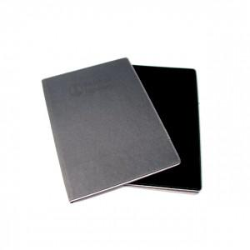

【상세/제작정보】 | 모던한 디자인의 리필용 절취노트 사용

【인쇄/포장옵션】 | 불박 / OPP(비닐)

【공급단가】 | 수량 | 300~ | 500~ | 1,000~ | 3,000~ | 5,000~
*VAT별도 | 단가 | 12,820원 | 12,350원 | 11,870원 | 11,400원 | 11,110원

【상품 URL】 | https://dev.easy1.co.kr:443/src/goods_detail.php?gdno=4425

